Chi tiết địa chất
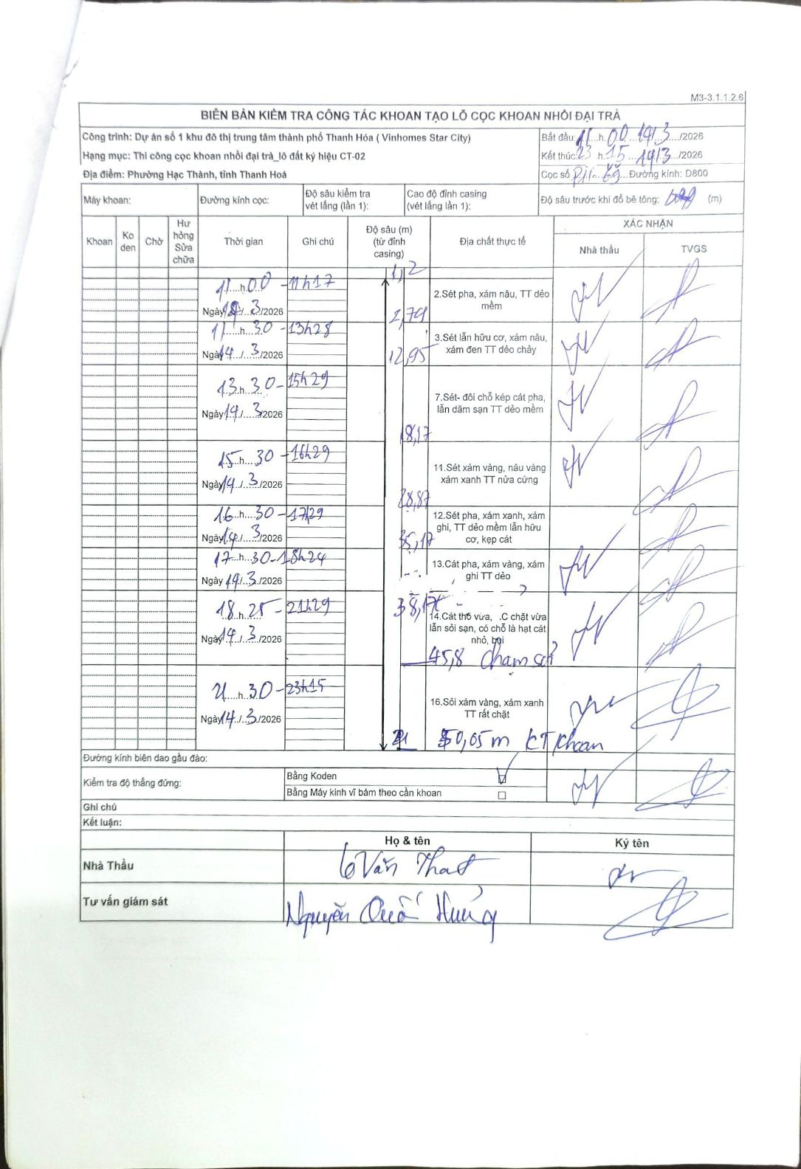
Dự án | Dự án số 1 khu đô thị trung tâm thành phố Thanh Hóa (Vinhomes Star City)
Hạng mục | Thi công cọc khoan nhồi đại trà_lô đất ký hiệu CT-02
Tên bộ phận | Phường Hạc Thành, tỉnh Thanh Hoá
Số hiệu cọc | P11-69
Biên bản số | M3-3.1.1.2.6
Đường kính | D800
Bắt đầu thi công | 11:00 14/03/2026
Kết thúc thi công | 23:15 14/03/2026

Địa chất TT | Đường kính | Mô tả lớp thiết kế | Từ (h) | Đến (h) | Cao độ từ | Cao độ đến | T.Gian (h) | Dài (m) | V (m/h) | Ghi chú
1 | D800 | Sét pha, xám nâu, TT dẻo mềm | 11:00 14/03/2026 | 11:17 14/03/2026 | -12 | -2.74 | 0.28 | 9.26 | 32.68
2 | D800 | Sét lẫn hữu cơ, xám nâu, xám đen TT dẻo chảy | 11:30 14/03/2026 | 13:28 14/03/2026 | -2.74 | -12.95 | 1.97 | 10.21 | 5.19
3 | D800 | Sét - đôi chỗ kép cát pha, lẫn dặm sạn TT dẻo mềm | 13:30 14/03/2026 | 15:29 14/03/2026 | -12.95 | -18.17 | 1.98 | 5.22 | 2.63
4 | D800 | Sét xám vàng, nâu vàng xám xanh TT nửa cứng | 15:30 14/03/2026 | 16:29 14/03/2026 | -18.17 | -28.87 | 0.98 | 10.7 | 10.88
5 | D800 | Sét pha, xám xanh, xám ghi, TT dẻo mềm lẫn hữu cơ, kẹp cát | 16:30 14/03/2026 | 17:29 14/03/2026 | -28.87 | -35.17 | 0.98 | 6.3 | 6.41
6 | D800 | Cát pha, xám vàng, xám ghi TT dẻo | 17:30 14/03/2026 | 18:24 14/03/2026 | -35.17 | -38.17 | 0.9 | 3 | 3.33
7 | D800 | Cát thô vừa, .C chặt vừa lẫn sỏi sạn, có chỗ là hạt cát nhỏ, bụi | 18:25 14/03/2026 | 21:29 14/03/2026 | -38.17 | -45.8 | 3.07 | 7.63 | 2.49 | Chạm sỏi
8 | D800 | Sỏi xám vàng, xám xanh TT rất chặt | 21:30 14/03/2026 | 23:15 14/03/2026 | -45.8 | -50.05 | 1.75 | 4.25 | 2.43 | KT khoan

ẢNH BIÊN BẢN GỐC

